鑑


 | 基礎 | 設定 | 画面 | 帳票 | データ | 操作 | 備考 | 備考 | Sheet数

 |  |  |  |  |  |  |  |  | 20

LFast.WMS 要件定義 （データ交換規約）

Vol.1

2024-11-01

2025-04-01

 |  |  |  |  |  |  | 佐川急便 |  | 出荷予定EDI交換規約書
 |  |  |  |  |  |  |  |  | 仕分けマスタ
 |  |  |  |  |  |  |  |  | 配送ステータス
 |  |  |  |  |  |  |  |  | 伝票枠（ロジック）
 |  |  |  |  |  |  |  |  | 伝票仕様書

 |  |  |  |  |  |  |  |  | ヤマト運輸＋佐川急便のB2とE飛電

 |  |  |  |  |  | LogiFast株式会社

AmazonPO＆FBAラベル
SA | UI | SS |  | PS | PG |  | PT | IT |  | ST | OT | ME | WMS | ｼｽﾃﾑ | 定義管理 |  | ｻﾌﾞｼｽﾃﾑ | 帳票設定メンテナンス | 機能 | 作成者 | 小野 | ページ
帳票レイアウト
 |  |  |  |  |  |  |  |  |  |  |  |  | ID |  | ID |  |  | ID |  | 作成日 |  | 更新日

帳票名 |  |  |  |  |  |  |  |  |  |  |  |  | AmazonFBAラベル |  |  |  |  | 帳票ＩＤ

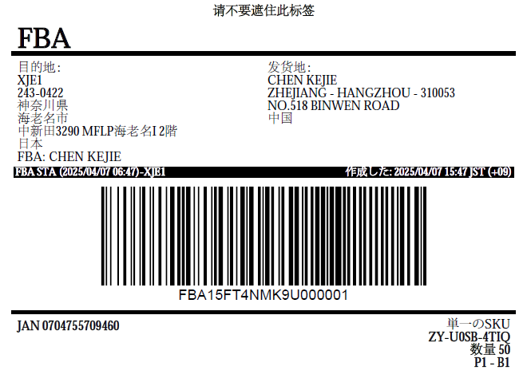
 |  |  |  |  |  | PO業務 |  |  |  |  |  |  |  |  |  | FBA業務
 |  |  | ベンダー名称： |  |  |  |  |  |  |  |  |  | ABCCE 株式会社

 |  |  | PO番号： |  |  |  |  |  |  | 7VONEVYB

 |  |  | KIX5 |  |  |  |  |  | 京田辺FC

授受簿AMAZON
 |  | （当社控え） |  |  |  |  |  |  |  | 出力日時 |  |  |  | yyyy/MM/dd HH:mm |  |  |  |  |  |  |  |  | 頁 |  | 9/10 | 3部同様印刷

授受簿兼納品明細書兼判取証明書/POD

FCマスタ
 |  |  |  |  |  |  |  |  |  |  |  |  |  |  |  |  |  |  | 出荷管理番号

 |  | 納品先 | HND6 |  |  | 川崎FC |  |  |  |  | 御中

 |  | 配達指定日 | 配達時間 |  |  |  | パレット数 |  |  |  | 総ケース数 |  |  |  |  |  | 総pcs数
 |  |  |  |  |  |  |  |  |  |  |  |  |  |  |  |  |  |  |  |  |  |  |  |  |  |  | 納品元

転記計算
 |  | 月 日 |  |  | 時 | 分 | 手書 |  |  |  | 51ケース |  |  |  |  |  | 660pcs

 |  |  |  |  |  |  | 納品元 |  | 当社顧客名称XXXXXXJJJJJJJJJJJJJJJ

 |  | PO番号/FBA番号 | ケース 数 |  | 60' サイズ | 80' サイズ | 100' サイズ |  | 120' サイズ |  | 140' サイズ |  |  |  | 160' サイズ |  | 180' サイズ |  |  | 200' サイズ | 2T | 4T | 10T

 |  | 41YOUMVK | 30 |  | 一 | 正 | 正正 |  | 正正 |  | 一 |  |  |  | 一 |  | 一 |  |  | 一 |  | 一 | 一

 |  | 41YOUMVY | 10 |  |  |  |  |  |  |  | 正正 |  |  |  | 正正

 |  | FBA15YOUMVG | 11 |  |  |  |  |  |  |  |  |  |  |  | 一 |  | 正正 |  |  | 正正

 |  | 小計： | 51ケース |  | 1ケース | 5ケース | 10ケース |  | 10ケース |  | 11ケース |  |  |  | 12ケース |  | 11ケース |  |  | 11ケース |  | 1 | 1

出力日
 | 【発送元】 |  |  |  |  | 日付 |  | 2025 |  |  |  | 年 | １ |  |  | 月 |  | 15 |  |  |  |  |  | 日

 | TEL：045-508-???? |  |  | 〒230-0035

 |  |  |  |  |  | 引渡印 |  | ロジファスト株式会社 川村

固定
 | 神奈川県横浜市SSSSSS ロジファスト株式会社

 | 横浜ロジセンター

 | 【配送会社】 |  |  |  |  | 日付 |  |  |  |  |  | 年 |  |  |  | 月 |  |  |  |  |  |  |  | 日

 | - |  |  | -

固定
手書き
 |  |  |  |  |  | 受領印

 | -

 | 連携会社

 | 【Amazon様】 |  |  |  |  | 日付 |  |  |  |  |  | 年 |  |  |  | 月 |  |  |  |  |  |  |  | 日

 | TEL:070-3160-1838 |  |  | 〒213-8516

 |  |  |  |  |  | 受領印

 | 神奈川県川崎市高津区北見方3丁目14

FCマスタ

 | 川崎FC 様

授受簿法人
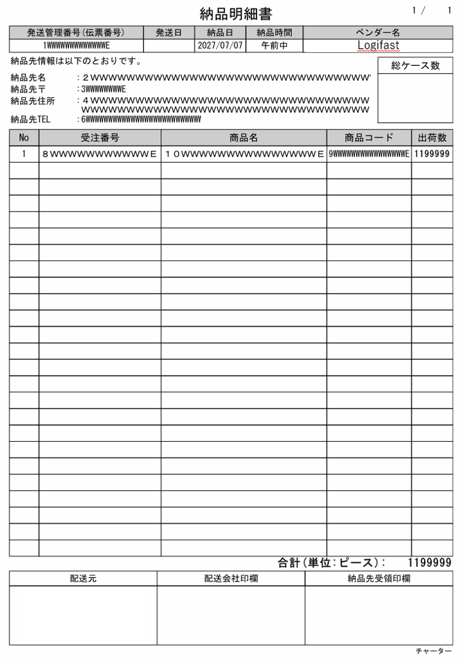

ベンダー名/納品元名称：

追加単価及び小計

車両番号：
ドライバー名称：
ドライバー電話：

未検品リスト
当社契約顧客名称：ABC株式会社 |  |  |  |  |  |  |  |  | 出力日時 |  | yyyy/MM/dd HH:mm

 |  |  |  | 出荷未検品一覧表

当社契約顧客ID：ABC77777 |  |  |  |  |  |  |  |  |  |  |  |  | 頁 |  | 9/10

 |  |  |  |  |  |  |  |  | 倉庫拠点 |  | 横浜拠点

 |  |  |  |  |  |  | 取りまとめ

 |  |  |  |  |  |  | □対象 |  |  | ■非対象

出荷番号 | 取込日 | 倉庫コード | 顧客の商品コード |  | JAN番号 | 商品名称 | 引当数 | 検品数 |  | 未検品数 |  | 有効期限 |  | 備考欄

受注番号 |  |  | 販売モールコード |  | 検品コード

11111 | 2025年2月1日 | 良品倉庫 | ABC008DE99 |  | 4711111112223 | LogifastマスクA | 25 | ３ |  | 22 |  | 2025年1月1日

2222222 |  |  | ABC008DE

333333 | 2025年2月1日 | 指定倉庫 | ABC008DE88 |  | 4711111112299 | LogifastマスクB | 50 | 49 |  | １ |  | 2025年1月1日

444444 |  |  | ABC008FF

担当者
確認者

未引当リスト
当社契約顧客名称：ABC株式会社 |  |  |  |  |  |  |  |  |  |  | 出力日時 |  |  | yyyy/MM/dd HH:mm

当社契約顧客ID：ABC77777 |  |  |  | 未引当リスト（作業不足数） |  |  |  |  |  |  |  |  |  |  | 頁 | 9/10

倉庫拠点：横浜倉庫

 |  |  |  |  |  |  |  | 取りまとめ

 |  |  |  |  |  |  |  | □対象 |  |  |  | ■非対象

出荷番号 | 取込日 | 倉庫コード | 顧客の商品コード |  | JAN番号 | 商品名称 | 指示数 |  | 引当数 | 未引当数 |  |  | 備考欄

受注番号 |  |  | Logifast商品コード |  | 検品コード

11111 | 2025年2月1日 | 良品倉庫 | ABC008DE99 |  | 4711111112223 | TF夏の服装ABCおおおおおおおおおおおおおおいいええええ | 50 |  | 25 | 25

2222222 |  |  | ABC008DE

333333 | 2025年2月1日 | 指定倉庫 | ABC008DE88 |  | 4711111112299 | TF夏の服装ABCおおおおおおおおおおおおおおいいええええ | 60 |  | 20 | 40

444444 |  |  | ABC008FF

担当者
確認者

トータル・サブトータルピッキング
 | 当社契約顧客名称：ABC株式会社 |  |  |  |  | 出力日時 | yyyy/MM/dd HH:mm |  |  |  | 当社契約顧客名称：ABC株式会社

（1受注１sku1PCS）赤字は作業グループ設定の名称
 | 顧客ID：aaaaaaaaaaa |  |  |  |  |  |  | 頁 |  | 9/10 | 顧客ID：aaaaaaaaaaa

 |  |  |  |  |  |  |  |  |  |  |  | サブトータルピッキングリスト

トータルピッキングリスト

 | 取り込んだファイル名称の表示：例）To Amazon 20250101_1000_juchuB2AFC(1600pcs).→トータルピッキングリスト名称表示 |  |  |  |  |  |  |  |  |  | 取り込んだファイル名称の表示：例）To Amazon 20250101_1000_juchuB2AFC(1600pcs).→作業グループ名称表示（サブ条件定義）

 | 倉庫CODE | ロケーション番号 | 顧客商品コード | JAN番号 | 商品名称 |  |  |  | 数量 |  | 倉庫CODE |  | ロケーション番号

 | 倉庫名称 | HH-02-02-02 | 顧客商品番号バーコード | 検品バーコード |  |  |  |  |  |  | 倉庫名称 |  | HH-02-02-02

 | ”01” | HH-02-02-02 | ABC008DE99 | 4711111112223 | TF夏の服装ABCおおおおおおおおおおおおおおいいええええ |  |  |  | ５ |  | ”01” |  | HH-02-02-02

（その他）赤字は作業グループ設定の名称
 | 01/通常良品 |  |  |  |  |  |  |  |  |  | 01/通常良品

 | ”01” | HH-02-02-03 | ABC008DE88 | 4711111113334 | TCのアパレル夏ハイレグ名称のオプション |  |  |  | ５ |  | ”01” |  | HH-02-02-03

 | 01/通常良品 |  |  |  |  |  |  |  |  |  | 01/通常良品

総SKU数
総pcs数
総SKU数
総pcs数
ピッキング者
検品者
梱包者
ピッキング者
検品者
梱包者
2 SKU
10 pcs
2 SKU
2 pcs

シングルピッキングリスト
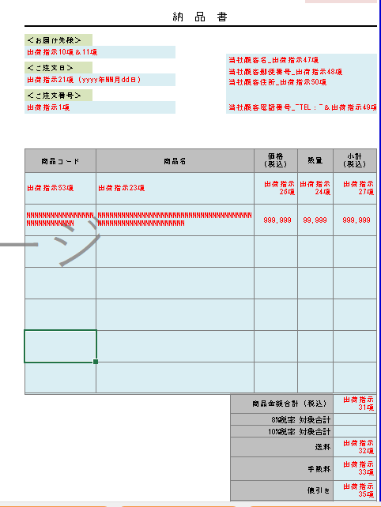
 | 当社契約顧客名称：ABC株式会社 |  |  | 出力日時 | yyyy/MM/dd HH:mm |  |  | 頁 | 9/10

 | 顧客ID：aaaaaaaaaaa

シングルピッキングリスト

 | 取り込んだファイル名称の表示：例）To Amazon 20250101_1000_juchuB2AFC(1600pcs).xls

 | 取りまとめ番号 | ３７４９９４０５００５４２

 | 受注番号 | ８AJA5Z2U20241119

 | 伝票種別 | Amazon共配便
 |  |  |  |  |  |  |  |  |  | 納品元

 | 届け先名称 | Amazon 流山FC

 | 届け先住所 | 〒270-0196 千葉県流山市西深井字早稲田1603番地1DPL流山Ⅲ

 | 届け先電話 | 070-1189-8941

 | 備考記載欄 | ８AJA5Z2U

 | 倉庫CODE | ロケーション番号 | 顧客商品コード |  |  | JAN番号 | 商品名称 | 数量

 | 倉庫名称 |  | 顧客商品番号バーコード |  |  | EAN番号 |  | pcs

 | ”01” | HH-02-02-02 | ABC008DE99 |  |  | 4711111112 | TF夏の服装ABCおおおおおおおおおおおおおおいいええええ | ７

 | 01/通常良品

 | ”01” | HH-02-02-03 | ABC008DE88 |  |  | 4711111113 | TCのアパレル夏ハイレグ名称のオプション | ３

 | 01/通常良品

総SKU数
総pcs数
ピッキング者
検品者
梱包者
2 SKU
10 pcs

A４横
左：シングルピッキングリスト
右：納品書。
WMS：
YES,NO納品書印刷選択
納品書
A4縦

楽天ラベル
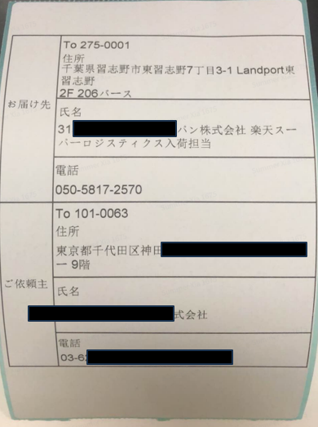

FBA出荷実績
データ名称 |  | 出荷実績データ(Amazon) |  |  |  |  |  |  |  |  |  | 連携 |  | Lfast.WMS
ファイル形式・区切り文字 |  | excel |  |  |  |  |  |  |  |  |  | ヘッダー |  | 有
受け渡しファイル名称 |  | yyyymmdd_hhmm_shuka |  |  |  |  |  |  |  |  |  | 項目数 |  | 14

現状１２が１２→１４する。
規格記載統一。１４列。
SEQ | 項目名称 | 出荷指示データ１ AMAZON | 出荷指示データ２ BtoB | 出荷指示データ３ BtoC | 出荷指示データ4 AMAZON FBA | 最大 桁数 | データ 区分 | 必須 | LFast.W | 例、説明 |  | 備考
1 | 受注区分 | 1 | 2 | 3 | 4 | 10 | ヘッダー | ● | 固定値 | 例）１，２，３、 |  | LFast.Wで採番
2 | 受注番号 | 1番（PO番号＆yyyymmdd) | 2番（当社契約顧客側の番号） | 1番 | 1番（FBA番号＆yyyymmdd) | 40 | ヘッダー | ● | ○ |  |  | LFast.Wで合体値/受注データ内の値をセット
3 | 伝票区分 | 14番 | 48番 | 5番 | ? | 5 | ヘッダー | ● |  |  |  | 各受注データ内の値をセット
4 | 配達指定日 | 11番 | 45番 | 6番 | ? | 10 | ヘッダー | ▲ |  | yyyy/MM/dd |  | 各受注データ内の値をセット
5 | 配達時間帯区分 | AM時間固定 | 46番 | 7番 | AM時間固定 | 10 | ヘッダー | ● |  | アマゾンは固定値 |  | 各受注データ内の値をセット
6 | 出荷確定日 | システム日 | システム日 | システム日 | システム日 | - | ヘッダー | ● | ○ | yyyy/MM/dd
7 | 配送伝票番号 | 伝票番号/チャーター番号（WMS上配送伝票番号/共配便番号） | 伝票番号/チャーター番号（WMS上配送伝票番号/共配便番号） | 伝票番号/チャーター番号（WMS上配送伝票番号/共配便番号） | 伝票番号/チャーター番号（WMS上配送伝票番号/共配便番号） | - | ヘッダー | ● | ○ | 宅急便、共配便、チャーターその他 |  | 1受注で複数梱包になった場合、すべての配送伝票№を返す
8 | アマゾンPO番号 | 1番 | なし | なし | なし | 8桁英数字 | ヘッダー | ▲ | アマゾンのみ | 英数字8桁
9 | AmazonFBA番号 | 1番 |  |  | 1番
10 | 商品コード（品番１） | 6番 | なし | なし | 6番 | 30 | ヘッダー | ▲ | アマゾンのみ
11 | 数量pcs数 | 12番 | なし | なし | 12番 | 999 | ヘッダー | ▲ | アマゾンのみ
12 | PO番号に対する梱包数 | LFast.Wで計算 | なし | なし | なし | 999 | ヘッダー | ▲ | アマゾンのみ | ”実数”＋文字である”梱包”印字すること
13 | FBA番号に対する梱包数 | LFast.Wで計算 | なし | なし | LFast.Wで計算 | 999
14 | 受注先情報 | 出荷指示3番 | 出荷指示4番 | 出荷指示16番 | 出荷指示？ | 999 | ヘッダー | ▲ | アマゾンのみ | ”実数”＋文字である”梱包”印字すること
※複数梱包になった際に、１PO分のすべての商品コードの繰り返しになる（宅急便伝票番号に対し）
配送種別変更画面を開放、チャーターの場合、配送伝票番号はNULL。宅急便伝票御場合のみ、送状に印字した伝票番号をだしてください。

アマゾンPO業務出荷実績データのイメージ（現状LFast.W）
1 | 2 | 3 | 4 | 5 |  | 6 | 7 |  | 8 | 9 | 10 | 11 | 12 | 説明用
受注区分 | 受注番号 | 伝票区分 | 配達指定日 | 配達時間帯区分 |  | 出荷確定日 | 配送伝票番号 |  | アマゾンPO番号 | 商品コード | 数量pcs数 | POに対する梱包数 | 受注先情報
1 | 4WPFQ3VT20200202 | 0 | 2020-02-02 | 午前中 |  | 2020-02-01 | 459533494501 |  | 4WPFQ3VT | 4710700392072 | 30 | 1梱包 | 出荷指示3番 | アマゾン
1 | 4WPFQ3VT20200202 | 0 | 2020-02-02 | 午前中 |  | 2020-02-01 | 459533494501 |  | 4WPFQ3VT | 4710700395929 | 3 | 1梱包 | 出荷指示3番 | アマゾン
1 | 7ORTNG6F20200202 | 0 | 2020-02-02 | 午前中 |  | 2020-02-01 | 459533494512 |  | 7ORTNG6F | 4710700395921 | 1 | 2梱包 | 出荷指示3番 | アマゾン
1 | 7ORTNG6F20200202 | 0 | 2020-02-02 | 午前中 |  | 2020-02-01 | 459533494512 |  | 7ORTNG6F | 4710700395922 | 2 | 2梱包 | 出荷指示3番 | アマゾン
1 | 7ORTNG6F20200202 | 0 | 2020-02-02 | 午前中 |  | 2020-02-01 | 459533494512 |  | 7ORTNG6F | 4713436123941 | 3 | 2梱包 | 出荷指示3番 | アマゾン
1 | 7ORTNG6F20200202 | 0 | 2020-02-02 | 午前中 |  | 2020-02-01 | 459533494512 |  | 7ORTNG6F | 4713436123945 | 4 | 2梱包 | 出荷指示3番 | アマゾン
1 | 7ORTNG6F20200202 | 0 | 2020-02-02 | 午前中 |  | 2020-02-01 | 459533494512 |  | 7ORTNG6F | 4713436123946 | 5 | 2梱包 | 出荷指示3番 | アマゾン
1 | 7ORTNG6F20200202 | 0 | 2020-02-02 | 午前中 |  | 2020-02-01 | 459533494523 |  | 7ORTNG6F | 4710700395921 | 1 | 2梱包 | 出荷指示3番 | アマゾン
1 | 7ORTNG6F20200202 | 0 | 2020-02-02 | 午前中 |  | 2020-02-01 | 459533494523 |  | 7ORTNG6F | 4710700395922 | 2 | 2梱包 | 出荷指示3番 | アマゾン
1 | 7ORTNG6F20200202 | 0 | 2020-02-02 | 午前中 |  | 2020-02-01 | 459533494523 |  | 7ORTNG6F | 4713436123941 | 3 | 2梱包 | 出荷指示3番 | アマゾン
1 | 7ORTNG6F20200202 | 0 | 2020-02-02 | 午前中 |  | 2020-02-01 | 459533494523 |  | 7ORTNG6F | 4713436123945 | 4 | 2梱包 | 出荷指示3番 | アマゾン
1 | 7ORTNG6F20200202 | 0 | 2020-02-02 | 午前中 |  | 2020-02-01 | 459533494523 |  | 7ORTNG6F | 4713436123946 | 5 | 2梱包 | 出荷指示3番 | アマゾン
 |  |  |  |  |  |  | ※複数梱包になった際に、１PO分のすべての商品コードの繰り返しになる（宅急便伝票番号に対し）
BtoBとBtoC出荷実績データのイメージ
1 | 2 | 3 | 4 | 5 |  | 6 | 7 |  | 8 | 9 | 10 | 11 | 12
受注区分 | 受注番号 | 伝票区分 | 配達指定日 | 配達時間帯区分 |  | 出荷確定日 | 配送伝票番号 |  | PO番号 | 商品コード | 数量pcs数 | POに対する梱包数 | 受注先情報
2 | 88888327eYmk | 0 | 2020-02-02 | 午前中 |  | 2020-02-01 | 459533494577 |  | ー | ー | ー | ー | BtoB受注4番の出荷先 | BtoB
2 | 88888327eYmk | 0 | 2020-02-02 | 午前中 |  | 2020-02-01 | 459533494588 |  | ー | ー | ー | ー | BtoB受注4番の出荷先 | BtoB
3 | 8888888e7kem | 0 | 2020-02-02 | 午前中 |  | 2020-02-01 | 459533494599 |  | ー | ー | ー | ー | BtoC受注16番の情報 | BtoC

特記
・受注区分すべて、一括でエクセルでダウンロードできるように（受注区分順番で、すべて、１，２，３）
・各受注区分でエクセルでダウンロードできるように
※出力レイアウトは同一であること
・アマゾンは検品後、出票
・POに対する梱包数は”実数”＆”梱包”文字の記載
・トラックチャーターの場合は配送伝票№はなし、LFast.W内で架空採番
アマゾンFBA業務出荷実績データのイメージ
1 | 2 | 3 | 4 | 5 |  | 6 | 7 |  | 8 | 9 | 10 | 11 | 12 | 説明用
受注区分 | 受注番号 | 伝票区分 | 配達指定日 | 配達時間帯区分 |  | 出荷確定日 | 配送伝票番号 |  | アマゾンFBA番号 | 商品コード１（品番１） | 数量pcs数 | POに対する梱包数 | 受注先情報
1 | FBA15CTWTGNT20211111 | 0 | 2021-11-11 | 午前中 |  | 2021-11-10 | 459533494501 |  | FBA15CTWTGNT | 4710700392072 | 30 | 1梱包 |  | アマゾン
1 | FBA15CTWTGNT20211111 | 0 | 2021-11-11 | 午前中 |  | 2021-11-10 | 459533494501 |  | FBA15CTWTGNT | 4710700395929 | 3 | 1梱包 |  | アマゾン
1 | FBA15CTWTGNT20211111 | 共配便 | 2021-11-11 | 午前中 |  | 2021-11-10 | 共配便番号 |  | FBA15CTWTGNT | 4710700392072 | 30 | 1梱包 |  | アマゾン
1 | FBA15CTWTGNT20211111 | 共配便 | 2021-11-11 | 午前中 |  | 2021-11-10 | 共配便番号 |  | FBA15CTWTGNT | 4710700395929 | 3 | 1梱包 |  | アマゾン
1 | FBA15WWWTGNT20211111 | 0 | 2021-11-11 | 午前中 |  | 2021-11-10 | 459533494512 |  | FBA15WWWTGNT | 4710700395921 | 1 | 2梱包 |  | ※複数梱包になった際に、１PO分のすべての商品コードの繰り返しになる（宅急便伝票番号に対し）
1 | FBA15WWWTGNT20211111 | 0 | 2021-11-11 | 午前中 |  | 2021-11-10 | 459533494512 |  | FBA15WWWTGNT | 4710700395922 | 2 | 2梱包 |  | ※複数梱包になった際に、１PO分のすべての商品コードの繰り返しになる（宅急便伝票番号に対し）
1 | FBA15WWWTGNT20211111 | 0 | 2021-11-11 | 午前中 |  | 2021-11-10 | 459533494512 |  | FBA15WWWTGNT | 4713436123941 | 3 | 2梱包 |  | ※複数梱包になった際に、１PO分のすべての商品コードの繰り返しになる（宅急便伝票番号に対し）
1 | FBA15WWWTGNT20211111 | 0 | 2021-11-11 | 午前中 |  | 2021-11-10 | 459533494512 |  | FBA15WWWTGNT | 4713436123945 | 4 | 2梱包 |  | ※複数梱包になった際に、１PO分のすべての商品コードの繰り返しになる（宅急便伝票番号に対し）
1 | FBA15WWWTGNT20211111 | 0 | 2021-11-11 | 午前中 |  | 2021-11-10 | 459533494512 |  | FBA15WWWTGNT | 4713436123946 | 5 | 2梱包 |  | ※複数梱包になった際に、１PO分のすべての商品コードの繰り返しになる（宅急便伝票番号に対し）
1 | FBA15WWWTGNT20211111 | 0 | 2021-11-11 | 午前中 |  | 2021-11-10 | 459533494523 |  | FBA15WWWTGNT | 4710700395921 | 1 | 2梱包 |  | ※複数梱包になった際に、１PO分のすべての商品コードの繰り返しになる（宅急便伝票番号に対し）
1 | FBA15WWWTGNT20211111 | 0 | 2021-11-11 | 午前中 |  | 2021-11-10 | 459533494523 |  | FBA15WWWTGNT | 4710700395922 | 2 | 2梱包 |  | ※複数梱包になった際に、１PO分のすべての商品コードの繰り返しになる（宅急便伝票番号に対し）
1 | FBA15WWWTGNT20211111 | 0 | 2021-11-11 | 午前中 |  | 2021-11-10 | 459533494523 |  | FBA15WWWTGNT | 4713436123941 | 3 | 2梱包 |  | ※複数梱包になった際に、１PO分のすべての商品コードの繰り返しになる（宅急便伝票番号に対し）
1 | FBA15WWWTGNT20211111 | 0 | 2021-11-11 | 午前中 |  | 2021-11-10 | 459533494523 |  | FBA15WWWTGNT | 4713436123945 | 4 | 2梱包 |  | ※複数梱包になった際に、１PO分のすべての商品コードの繰り返しになる（宅急便伝票番号に対し）
1 | FBA15WWWTGNT20211111 | 0 | 2021-11-11 | 午前中 |  | 2021-11-10 | 459533494523 |  | FBA15WWWTGNT | 4713436123946 | 5 | 2梱包 |  | ※複数梱包になった際に、１PO分のすべての商品コードの繰り返しになる（宅急便伝票番号に対し）
1 | FBA15WWWTGNT20211111 | 0 | 2021-11-11 | 午前中 |  | 2021-11-10 | 共配便番号 |  | FBA15WWWTGNT | 4710700395921 | 1 | 2梱包
1 | FBA15WWWTGNT20211111 | 0 | 2021-11-11 | 午前中 |  | 2021-11-10 | 共配便番号 |  | FBA15WWWTGNT | 4710700395922 | 2 | 2梱包
1 | FBA15WWWTGNT20211111 | 0 | 2021-11-11 | 午前中 |  | 2021-11-10 | 共配便番号 |  | FBA15WWWTGNT | 4713436123941 | 3 | 2梱包
1 | FBA15WWWTGNT20211111 | 0 | 2021-11-11 | 午前中 |  | 2021-11-10 | 共配便番号 |  | FBA15WWWTGNT | 4713436123945 | 4 | 2梱包
1 | FBA15WWWTGNT20211111 | 0 | 2021-11-11 | 午前中 |  | 2021-11-10 | 共配便番号 |  | FBA15WWWTGNT | 4713436123946 | 5 | 2梱包
1 | FBA15WWWTGNT20211111 | 0 | 2021-11-11 | 午前中 |  | 2021-11-10 | 共配便番号 |  | FBA15WWWTGNT | 4710700395921 | 1 | 2梱包
1 | FBA15WWWTGNT20211111 | 0 | 2021-11-11 | 午前中 |  | 2021-11-10 | 共配便番号 |  | FBA15WWWTGNT | 4710700395922 | 2 | 2梱包
1 | FBA15WWWTGNT20211111 | 0 | 2021-11-11 | 午前中 |  | 2021-11-10 | 共配便番号 |  | FBA15WWWTGNT | 4713436123941 | 3 | 2梱包
1 | FBA15WWWTGNT20211111 | 0 | 2021-11-11 | 午前中 |  | 2021-11-10 | 共配便番号 |  | FBA15WWWTGNT | 4713436123945 | 4 | 2梱包
1 | FBA15WWWTGNT20211111 | 0 | 2021-11-11 | 午前中 |  | 2021-11-10 | 共配便番号 |  | FBA15WWWTGNT | 4713436123946 | 5 | 2梱包

FBAラベル
*525036* | *525036*

525036 | 525036

ABCDEFGHIJKLMNOPQRSTUVWXYZ | ABCDEFGHIJKLMNOPQRSTUVWXYZ
＜印刷帳票＞
上段：検品コードを印字（フォントはNW7 以外）
下段：商品名
SKU毎にセパレートを入れるて印字する。

*525036* | *525036*

525036 | 525036

ABCDEFGHIJKLMNOPQRSTUVWXYZ | ABCDEFGHIJKLMNOPQRSTUVWXYZ

*525036* | *525036*

525036 | 525036

ABCDEFGHIJKLMNOPQRSTUVWXYZ | ABCDEFGHIJKLMNOPQRSTUVWXYZ

Y帳票ネコポス
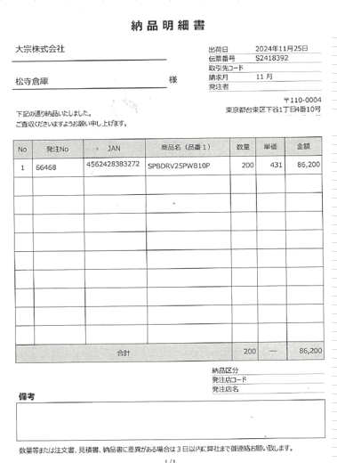

 |  |  |  |  |  |  |  |  |  |  |  | 当社顧客情報
 |  |  |  |  |  | 36-08-02

 |  |  |  |  |  |  |  |  |  |  |  | アカウント_出荷指示46項

 |  |  |  |  |  |  |  |  |  |  |  | 名称_出荷指示47項
 |  |  |  |  |  |  |  |  |  | 送り状番号

 |  |  |  |  |  |  | 1111-2222-3333
お届先情報 |  |  |  |  | 〒6項 |  |  |  |  |  |  | ラッピング |  |  |  | ☑

 |  |  |  |  |  |  |  | 受付日 |  |  | 2020-04-22
 | お届先住所_7項＆8項＆9項 |  |  |  |  |  |  |  |  |  |  | 出荷指示38項

 |  |  |  |  |  |  |  |  |  |  |  | 専用資材利用有無 |  |  |  | ☑

 |  |  |  |  |  |  |  |  | 投函
 |  |  |  |  |  |  |  |  |  |  |  | 出荷指示66項

 | お届先住所_10項＆11項

 |  |  |  |  |  |  |  |  |  |  |  | 同梱フラグ |  |  |  | ☑

 |  |  |  |  |  |  |  |  | この荷物は郵便物ではありません |  |  | 出荷指示68項
ご依頼主 |  |  |  | 〒6項

 | 当社顧客住所_50項
 |  |  |  |  |  |  |  |  |  |  |  | 出荷作業指示 |  |  |  | ☑

 |  |  |  |  |  |  |  |  |  |  |  | 出荷指示44項

 | 当社顧客名_47項

 |  |  |  |  |  |  |  |  |  |  |  | 棚番号 |  |  | 数量
品名 | 品名1_19項
 |  |  |  |  |  |  |  |  |  |  |  | JAN

 | 品名2_20項 |  |  |  |  |  |  |  |  |  |  | 明細作業指示

 |  |  |  |  |  |  |  |  |  |  |  |  |  |  | 出荷指示 24項
記事 | 記事_18項

 |  |  |  |  |  |  |  |  |  |  |  | 出荷指示22項

 |  |  |  |  |  |  |  |  |  |  |  | 出荷指示45項

発店コード |  | 099-990

お問い合わせ先 |  |  | 0120-11-8010

 |  |  |  |  |  |  |  |  |  |  |  | 合計

 |  |  |  |  |  |  |  |  |  |  |  | 受注番号

 |  |  |  |  |  |  |  |  |  |  |  | 出荷指示 1項

 |  |  |  |  |  |  |  |  |  |  |  | 配送伝票番号

A111122223333A
A111122223333A
A111122223333A

 |  |  |  |  |  |  |  |  |  |  |  | 印刷ページ

 |  |  |  |  |  |  |  |  |  |  |  |  | ／

 |  |  |  |  |  |  |  |  |  |  |  | ピック者 |  | 検品者

